Method làm đợt 2
 | Yêu cầu của data: Xác định được intent của một query
 |  | Intents in NLP: classes or categories, the outcome of a behaviour
 | Xác định được intention của một người hỏi
 |  | Intent in natural language: - Determined and purposeful state of mind accompanying an act - A message to say you did or want something to happen
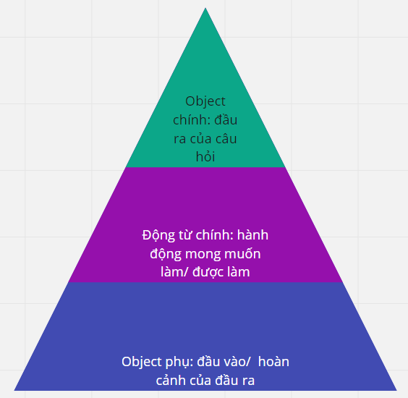
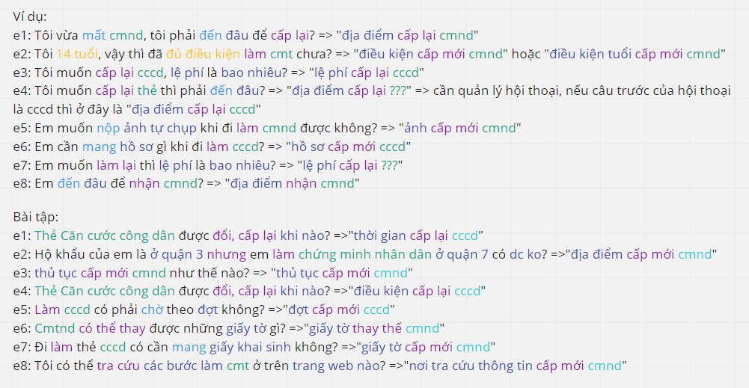

Quy trình phân loại intent của câu hỏi:
 | Bước 1: | Xác định các intent trong câu gốc gốc các động từ, danh từ
 | Bước 2: | Viết lại động từ, danh từ theo từng nhóm thống nhất và phân bổ vào đúng 3 nhóm: object phụ, động từ chính, object chính theo khái niệm kim tự tháp ở trên

Bảng làm data
 | Câu hỏi |  | Động từ | Danh từ | Object phụ | Động từ chính | Object chính | Intent final | Từ viết tắt
 | e1: Tôi vừa mất cmnd, tôi phải đến đâu để cấp lại? => |  | mất, đến đâu, cấp lại | cmnd | địa điểm | cấp lại | cmnd | "địa điểm cấp lại cmnd" | cmnd:chứng minh nhân dân
 | e2: Tôi 14 tuổi, vậy thì đã đủ điều kiện làm cmt chưa? => |  | đủ điều kiện, làm | cmt | điều kiện | cấp mới | cmnd | "điều kiện cấp mới cmnd" hoặc "điều kiện tuổi cấp mới cmnd" | cmt:chứng minh nhân dân
 | e3: Tôi muốn cấp lại cccd, lệ phí là bao nhiêu? => |  | cấp lại | cccd, lệ phí | lệ phí | cấp lại | cccd | "lệ phí cấp lại cccd" | cccd:căn cước công dân
 | e4: Tôi muốn cấp lại thẻ thì phải đến đâu? => |  | cấp lại, đến | thẻ | địa điểm | cấp lại | thẻ??? | "địa điểm cấp lại thẻ?"
 | e5: Em muốn nộp ảnh tự chụp khi đi làm cmnd được không? => |  | nộp, làm | ảnh tự chụp, cmnd | ảnh | cấp mới | cmnd | "ảnh cấp mới cmnd" | cmnd:chứng minh nhân dân
 | e6: Em cần mang hồ sơ gì khi đi làm cccd? => |  | mang, đi làm | hồ sơ, cccd | hồ sơ | cấp mới | cccd | "hồ sơ cấp mới cccd" | cccd:căn cước công dân
 | e7: Em muốn làm lại thì lệ phí là bao nhiêu? => |  | làm lại | lệ phí | lệ phí | cấp lại | ??? | "lệ phí cấp lại ???"
 | e8: Em đến đâu để nhận cmnd? => |  | đến đâu, nhận | cmnd | địa điểm | nhận | cmnd | "địa điểm nhận cmnd" | cmnd:chứng minh nhân dân
 | e1: Thẻ Căn cước công dân được đổi, cấp lại khi nào? => |  | đổi, cấp lại | thẻ căn cước công dân | thời gian | cấp lại | cccd | "thời gian cấp lại cccd" | cccd:căn cước công dân
 | e2: Hộ khẩu của em là ở quận 3 nhưng em làm chứng minh nhân dân ở quận 7 có dc ko? => |  | làm | hộ khẩu, chứng minh nhân dân, quận 3, quận 7 | địa điểm | cấp mới | cmnd | "địa điểm cấp mới cmnd" | dc:được ko:không
 | e3: thủ tục cấp mới cmnd như thế nào? => |  | cấp mới | thủ tục, cmnd | thủ tục | cấp mới | cmnd | "thủ tục cấp mới cmnd" | cmnd:chứng minh nhân dân
 | e4: Thẻ Căn cước công dân được đổi, cấp lại khi nào? => |  | đổi, cấp lại | thẻ căn cước công dân | điều kiện | cấp mới | cccd | "điều kiện cấp lại cccd"
 | e5: Làm cccd có phải chờ theo đợt không? => |  | chờ | đợt | đợt | cấp mới | cccd | "đợt cấp mới cccd" | cccd:căn cước công dân
 | e6: Cmtnd có thể thay được những giấy tờ gì? => |  | thay thế | cmtnd, giấy tờ | giấy tờ | thay thế | cmnd | "giấy tờ thay thế cmnd" | cmtnd:chứng minh nhân dân
 | e7: Đi làm thẻ cccd có cần mang giấy khai sinh không? => |  | đi làm, mang | cccd, giấy sai sinh | giấy tờ | cấp mới | cmnd | "giấy tờ cấp mới cmnd" | cccd:căn cước công dân
 | e8: Tôi có thể tra cứu các bước làm cmt ở trên trang web nào? => |  | tra cứu, làm | cmt, trang web | nơi tra cứu thông tin | cấp mới | cmnd | "nơi tra cứu thông tin cấp mới cmnd" | cmt:chứng minh nhân dân

